Sheet1
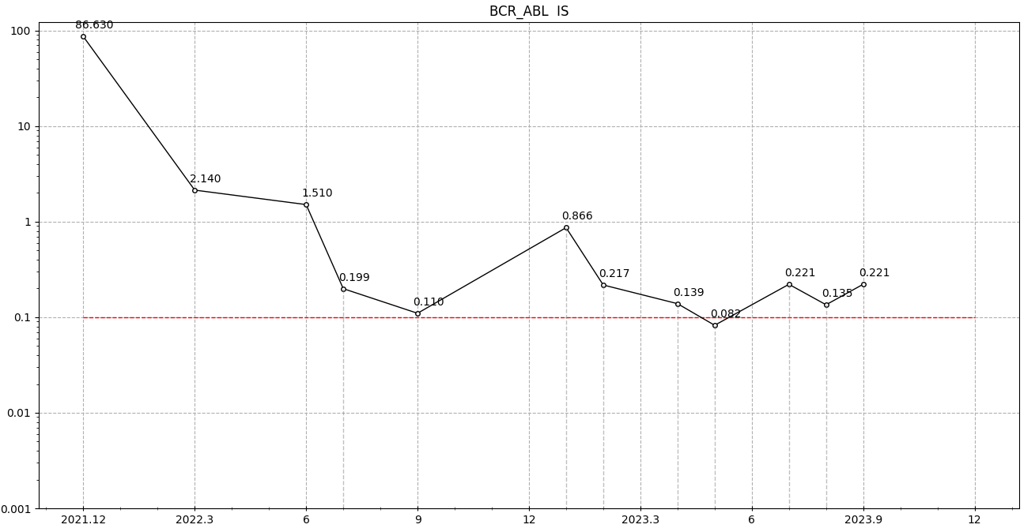
时间 | 确诊时间 | P210拷贝数 | ABL拷贝数 | BCR-ABL | IS | 检测医院 | 主诉 | 医嘱
2021-12-14 | 0 | 11623064 | 13417518 | 86.63% | 86.63% | 同济 | 背部疼痛，心跳过速，四肢乏力 | 确诊，服用伊马提尼（昕维）4粒/天，服药时间AM:10:30
2022-03-22 | 3月 | 425530 | 1114069 | 3.82% | 2.14% | 同济 | 膝盖疼痛，肌肉抽痛，呕吐1次/周，头昏 | 同上，服药时间调整为饭后12:00
2022-06-18 | 6月 | 2447 | 90520 | 2.70% | 1.51% | 同济 | 呕吐（1次/周）、基因未达标 | 同上，服药时间调整为AM:10:30，一个月后监测BCR
2022-07-22 | 7月 | 6137 | 2317038 | 0.27% | 0.20% | 安医 | 呕吐（1次/周） | 无调整
2022-10-01 | 9月 | 1366 | 688667 | 0.20% | 0.11% | 同济 | 呕吐（2次/周） | 无调整
2023-01-13 | 13月 | 8770 | 760000 | 1.15% | 0.87% | 安医 | 新冠阳性发烧4天，呕吐（3次/周），拉肚子（2次/周），基因未达标 | 服用尼诺替尼150mg，上午10:30 2粒/天 下午22:00 2粒/天，基因突变检测，一个月后监测BCR
2023-02-06 | 确诊：13月 换药：20天 | 531 | 173352 | 0.31% | 0.22% | 省立 | 面部红肿，髂骨胀痛，四肢疼痛，头昏，皮疹。换药一周后相关症状有所缓解。（基因突变：野生型） | 服用尼诺替尼150mg，上午10:30 2粒/天 下午22:00 2粒/天
2023-04-14 | 16月 | 1067 | 546390 | 0.20% | 0.14% | 省立 | 面部红肿 | 服用尼诺替尼150mg，上午10:30 2粒/天 下午22:00 2粒/天
2023-05-05 | 17月 | 788 | 679190 | 0.12% | 0.08% | 省立 | 慢性结膜炎，轻微肝损 | 服用尼诺替尼150mg，上午10:30 2粒/天 下午22:00 2粒/天
2023-07-04 | 19月 | 464 | 149059 | 0.31% | 0.22% | 省立 | 新冠二阳发烧2天，基因上涨，做基因突变：野生型） | 服用尼诺替尼200mg，上午10:30 2粒/天 下午22:00 2粒/天
2023-07-28 | 20月 | 264 | 138807 | 0.19% | 0.14% | 省立 | 定期检测 | 服用尼诺替尼200mg，上午10:30 2粒/天 下午22:00 2粒/天
2023-08-28 | 21月 | 247 | 79217 | 0.31% | 0.22% | 省立 | 乏力，背部胀疼 | 服用尼诺替尼200mg，上午10:30 2粒/天 下午22:00 2粒/天
2023-09-15 | 1年9个月 | 467 | 156774 | 0.30% | 0.21% | 省立 | 骨髓穿刺+基因突变 | 骨髓穿刺+基因突变（野生型）
2023-10-25 | 1年10个月 |  |  |  | 0.03% | 瑞金 | 骨髓穿刺+基因突变 | 基因突变（野生型）
2023-12-25 | 2年 | 699 | 271185 | 0.257758 | 0.18% | 省立 |  | 服用尼诺替尼200mg，上午10:30 2粒/天 下午22:00 2粒/天
2024-02-26 | 2年3个月 | 1550 | 304669 | 0.51% | 0.36% | 省立 |  | 服用尼诺替尼200mg，上午10:30 2粒/天 下午22:00 2粒/天

